Hoja1
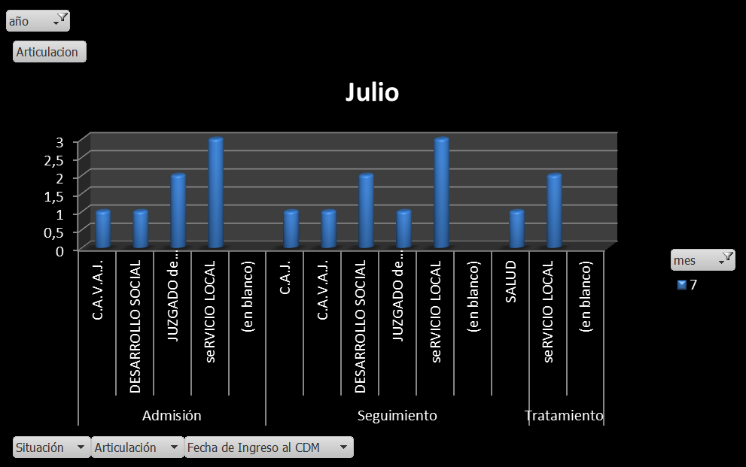
JULIO 2018
Admisiones- Seguimientos-Tratamientos
Estos datos se desprenden del registro diario que se lleva desde la Casa de La Mujer, nos arrojan las cantidades de acuerdo a la situación (Admisión, Seguimiento y Tratamiento) que se contabilizan. En el mes de Julio de 2018, se realizaron un total de 24 admisiones, 35 seguimientos donde se registran diferentes acciones con las mujeres, y 20 tratamientos. En total fueron asistidas 79 mujeres durante dicho mes.
año | 2018

Cuenta de Apellido y nombre | SITUACION
MES | 7
Admisión | 24
Seguimiento | 35
Tratamiento | 20
Total general | 79

Organismos que derivan
Estos datos nos muestran que organismos intervinieron en la derivación de la mujer al espacio.

año | 2018
Situación | Admisión

ADMISIONES | MES
ORG. QUE DERIVA | 7 | Total general
ADICCIONES (Diat- Ctro de Dia) | 1 | 1
C.A.V. | 1 | 1
C.A.V.A.J. | 1 | 1
CAPS | 1 | 1
COMISARIA de la MUJER | 3 | 3
DESARROLLO SOCIAL | 3 | 3
ESPONTANEA | 1 | 1
JUZGADO de FAMILIA 2 | 1 | 1
Otros | 1 | 1
SERVICIO LOCAL | 3 | 3
(en blanco) | 6 | 6
SALUD | 1 | 1
ONG | 1 | 1
Total general | 24 | 24

Organismos con los cuales se articuló
En el mes de Julio se articuló con 18 organismos de acuerdo a la necesidad y particularidad de cada caso.

Articulación | MES
ORG. DE ARTIC. | 7 | Total general
Admisión | 7 | 7
C.A.V.A.J. | 1 | 1
DESARROLLO SOCIAL | 1 | 1
JUZGADO de FAMILIA 2 | 2 | 2
SERVICIO LOCAL | 3 | 3
(en blanco)
Seguimiento | 9 | 9
C.A.J. | 1 | 1
C.A.V.A.J. | 1 | 1
DESARROLLO SOCIAL | 2 | 2
JUZGADO de FAMILIA 2 | 1 | 1
SERVICIO LOCAL | 3 | 3
(en blanco)
SALUD | 1 | 1
Tratamiento | 2 | 2
SERVICIO LOCAL | 2 | 2
(en blanco)
Total general | 18 | 18

JUNIO 2018
Situación
Estos datos reflejan las cantidades de Admisión, Seguimiento de casos y Tratamiento en el mes de Junio 2018. Están representados en cantidades y en porcentaje.
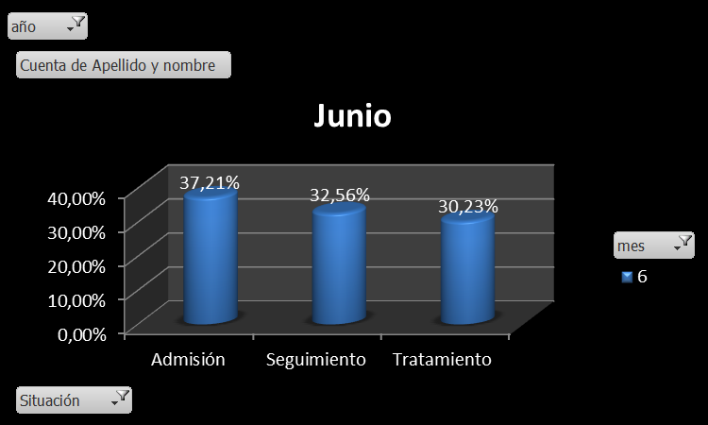
Cuenta de Apellido y nombre | SITUACION
MES | 6
Admisión | 16
Seguimiento | 15
Tratamiento | 13
Total general | 44

Organismo que derivan
Reflejamos con estos datos, cuáles fueron los organismos que derivaron los 16 casos nuevos a nuestro espacio. Están representados en cantidades según los organismos que derivaron y en el gráfico.

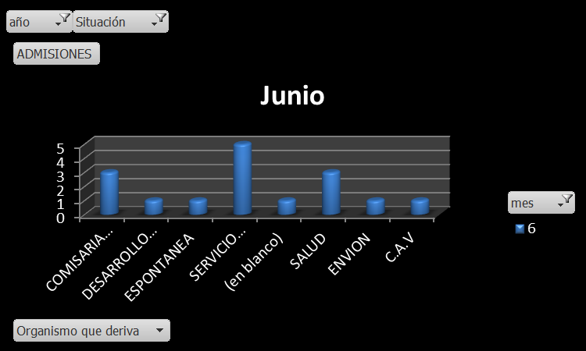
ADMISIONES | MES
ORG. QUE DERIVA | 6 | Total general
COMISARIA de la MUJER | 3 | 3
DESARROLLO SOCIAL | 1 | 1
ESPONTANEA | 1 | 1
SERVICIO LOCAL | 5 | 5
(en blanco) | 1 | 1
SALUD | 3 | 3
ENVION | 1 | 1
C.A.V | 1 | 1
Total general | 16 | 16

Articulación
Aquí reflejamos los organismos con los que interactuamos y les dimos intervención según la demanda. Tomamos el total de acciones que trabajamos durante el mes, según la instancia en la que estuvimos trabajando (admisiones, seguimientos y tratamientos.

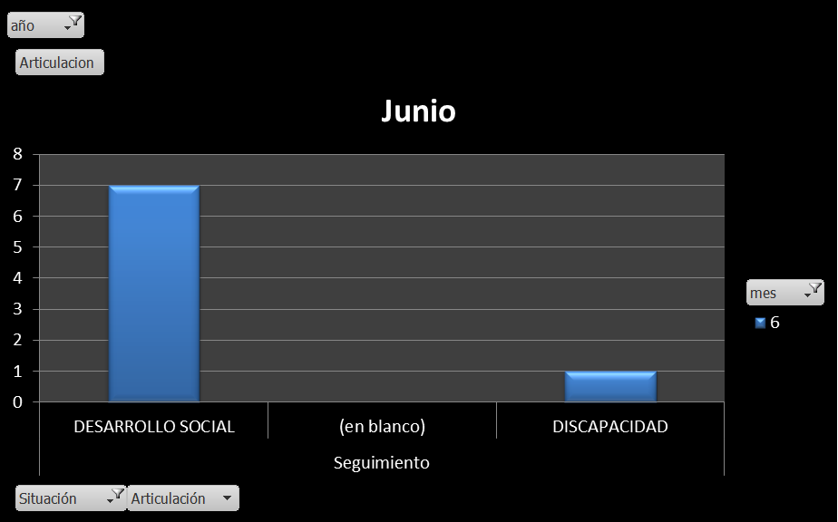
Articulación | MES
 | 6 | Total general
Seguimiento | 8 | 8
DESARROLLO SOCIAL | 7 | 7
(en blanco)
DISCAPACIDAD | 1 | 1
Total general | 8 | 8

MAYO 2018

Situación
Estos datos reflejan la cantidad de Admisiones, seguimientos de casos y tratamiento en el mes de Mayo 2018. Están representados en cantidades y en porcentaje.

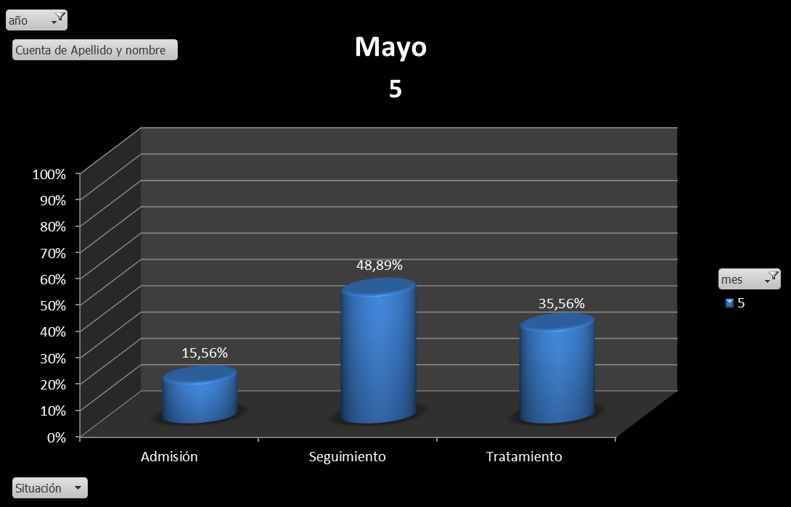

Articulación
Representamos en las articulaciones, los distintos organismos a los que se dio intervención según lo requerido en cada caso, luego de realizar la entrevista de admicion. Los datos están representados en cantidades y plasmados en el gráfico.
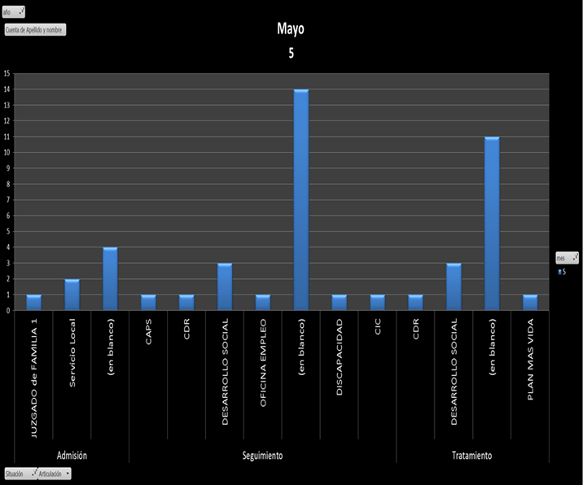

Organismo que derivan
Estos datos muestran los organismos que intervinieron en la derivación de la mujer al espacio.
En el mes de Mayo sobre un total de 3 organismos, el C.A.J derivó 1 caso, Juzgado de Familia Nro 2, derivó 1 caso, y el Servicio Local derivó 2 casos. Demanda espontánea se presentó una persona.
Están representados en cantidades según los organismos que derivaron.
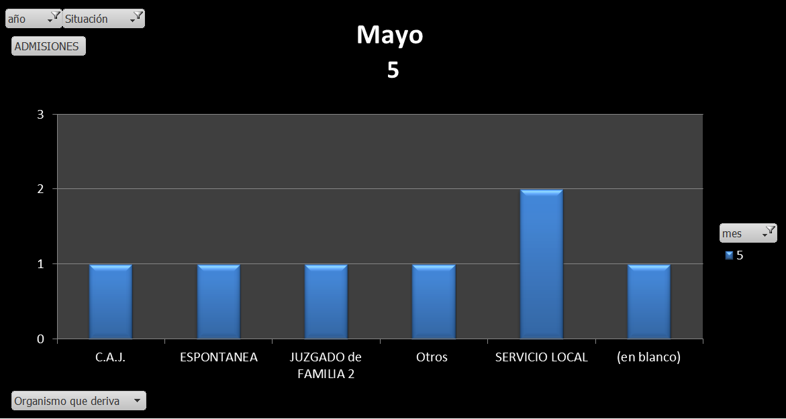

ABRIL 2018

Abril
 | 4
Admisión | 0.24
Seguimiento | 0.46
Tratamiento | 0.3
Admisiones- Seguimientos-Tratamientos |  |  |  | Gráfico del mes de abril 2018, representando la situación
 | 2018
Año

 | SITUACION
MES | 4
Admisión | 12
Seguimiento | 23
Tratamiento | 15
Total general | 50

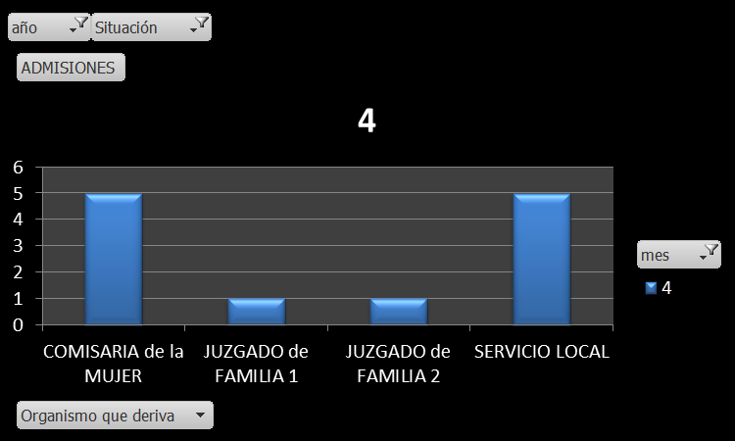
Organismos que derivan |  |  |  | Gráfico del mes de abril 2018, representando los organismos que derivan
Año | 2018
 | MES
ORG. QUE DERIVA | 4 | Total general
COMISARIA de la MUJER | 5 | 5
JUZGADO de FAMILIA 1 | 1 | 1
JUZGADO de FAMILIA 2 | 1 | 1
SERVICIO LOCAL | 5 | 5
Total general | 12 | 12

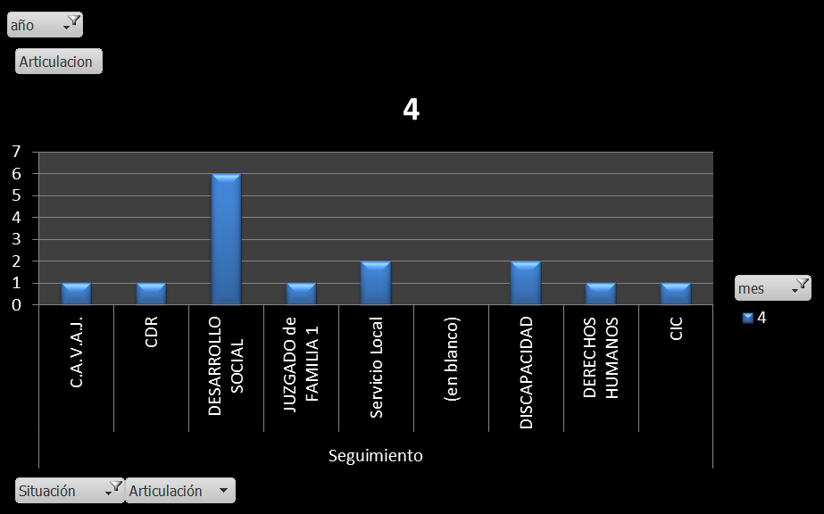
Organismos con los cuales se articuló |  |  |  | Gráfico del mes de abril 2018, representando los organismos con los cuales se articuló
Año | 2018

Articulación | MES
 | 4 | Total general
 | 15 | 15
C.A.V.A.J. | 1 | 1
CDR | 1 | 1
DESARROLLO SOCIAL | 6 | 6
JUZGADO de FAMILIA 1 | 1 | 1
Servicio Local | 2 | 2
(en blanco)
DISCAPACIDAD | 2 | 2
DERECHOS HUMANOS | 1 | 1
CIC | 1 | 1
Total general | 15 | 15

Marzo
 | 3
Admisión | 0.21538461538
Seguimiento | 0.35384615385
Tratamiento | 0.43076923077
MARZO 2018
ESTADISTICA CASOS MARZO 2018
ADMISIONES-SEGUIMIENTOS-TRATAMIENTO

Año | 2018
SITUACION | MES
 | 3
Admisión | 14 |  | 21,54%
Seguimiento | 23 |  | 35,38%
Tratamiento | 28 |  | 43,08%
Total general | 65

ORGANISMOS QUE DERIVARON EN MARZO 2018 |  |  |  | GRAFICO X CANTIDAD
2018
 | 3
C.A.V.A.J. | 1
COMISARIA de la MUJER | 1
JUZGADO de FAMILIA 1 | 1
JUZGADO de FAMILIA 2 | 1
Otros | 1
(en blanco) | 9
Año | 2018
ADMISIONES | MES
ORG. QUE DERIVA | 3 | Total general
COMISARIA de la MUJER | 2 | 2
JUZGADO de FAMILIA 1 | 2 | 2
JUZGADO de FAMILIA 2 | 3 | 3
Otros | 4 | 4
SERVICIO LOCAL | 1 | 1
(en blanco) | 1 | 1
GUARDIA | 1 | 1
Total general | 14 | 14

ARTICULACION CON ORGANISMOS
Año | 2018
Articulación | MES
ORG. QUE DERIVA | 3 | Total general
Admisión | 5 | 5
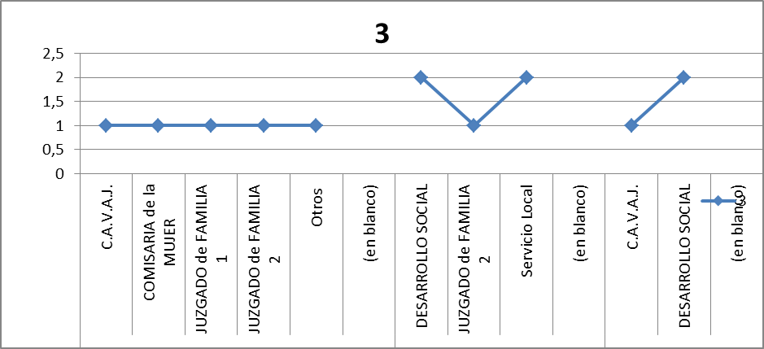
C.A.V.A.J. | 1 | 1 |  | GRAFICO X CANTIDAD
COMISARIA de la MUJER | 1 | 1
JUZGADO de FAMILIA 1 | 1 | 1
JUZGADO de FAMILIA 2 | 1 | 1
Otros | 1 | 1
(en blanco)
Seguimiento | 5 | 5
DESARROLLO SOCIAL | 2 | 2
JUZGADO de FAMILIA 2 | 1 | 1
Servicio Local | 2 | 2
(en blanco)
Tratamiento | 3 | 3
C.A.V.A.J. | 1 | 1
DESARROLLO SOCIAL | 2 | 2
(en blanco)
Total general | 13 | 13

Febrero
 | 2
Admisión | 0.3125
Seguimiento | 0.27083333333
Tratamiento | 0.41666666667
FEBRERO 2018
Estadística Febrero 2018
Situación.
año | 2018

Cuenta de Apellido y nombre | SITUACION
MES | 2
Admisión | 15
Seguimiento | 13
Tratamiento | 20
Total general | 48

Organismos que derivan
Año | 2018
Situación | Admisión
Febrero
 | 2
C.A.V.A.J. | 1
CAPS | 1
COMISARIA de la MUJER | 1
DESARROLLO SOCIAL | 6
FISCALIA | 1
JUZGADO de FAMILIA 1 | 1
JUZGADO de FAMILIA 2 | 1
Servicio Local | 2
(en blanco) | 34
ADMISIONES | MES
ORG. QUE DERIVA | Febrero | Total general
CAPS | 1 | 1
COMISARIA de la MUJER | 2 | 2
DESARROLLO SOCIAL | 2 | 2
ESPONTANEA | 1 | 1
GOBIERNO | 1 | 1
JUZGADO de FAMILIA 1 | 3 | 3
JUZGADO de FAMILIA 2 | 1 | 1
SERVICIO LOCAL | 2 | 2
(en blanco) | 1 | 1
CIC | 1 | 1
Total general | 15 | 15

Articulación mes de febrero
año | 2018
Situación | (Varios elementos)

 | 2
C.A.V.A.J. | 1
CAPS | 1
COMISARIA de la MUJER | 1
DESARROLLO SOCIAL | 6
FISCALIA | 1
JUZGADO de FAMILIA 1 | 1
JUZGADO de FAMILIA 2 | 1
Servicio Local | 2
(en blanco) | 34
ADM- SEG- TRATAMIENTO | MES
Articulación | 2 | Total general
C.A.V.A.J. | 1 | 1
CAPS | 1 | 1
COMISARIA de la MUJER | 1 | 1
DESARROLLO SOCIAL | 6 | 6
FISCALIA | 1 | 1
JUZGADO de FAMILIA 1 | 1 | 1
JUZGADO de FAMILIA 2 | 1 | 1
Servicio Local | 2 | 2
(en blanco) | 34 | 34
Total general | 48 | 48

Estadística Julio 2018
Admisiones- Seguimientos-Tratamientos
Estos datos se desprenden del registro diario que se lleva desde la Casa de La Mujer, nos arrojan las cantidades de acuerdo a la situación (Admisión, Seguimiento y Tratamiento) que se contabilizan. En el mes de Julio de 2018, se realizaron un total de 24 admisiones, 35 seguimientos donde se registran diferentes acciones con las mujeres, y 20 tratamientos. En total fueron asistidas 79 mujeres durante dicho mes.
año | 2018

Cuenta de Apellido y nombre | SITUACION
MES | 7
Admisión | 24
Seguimiento | 35
Tratamiento | 20
Total general | 79
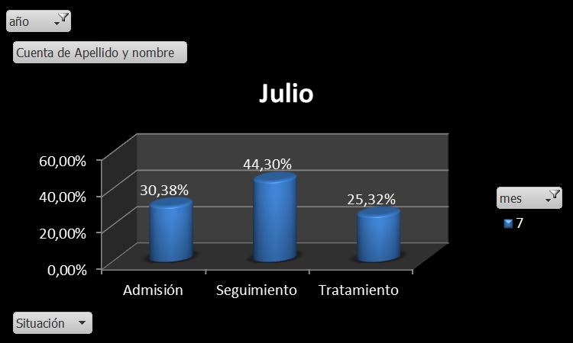

Organismos que derivan
Estos datos nos muestran que organismos intervinieron en la derivación de la mujer al espacio.
año | 2018
Situación | Admisión

ADMISIONES | MES
ORG. QUE DERIVA | 7 | Total general
ADICCIONES (Diat- Ctro de Dia) | 1 | 1
C.A.V. | 1 | 1
C.A.V.A.J. | 1 | 1
CAPS | 1 | 1
COMISARIA de la MUJER | 3 | 3
DESARROLLO SOCIAL | 3 | 3
ESPONTANEA | 1 | 1
JUZGADO de FAMILIA 2 | 1 | 1
Otros | 1 | 1
SERVICIO LOCAL | 3 | 3
(en blanco) | 6 | 6
SALUD | 1 | 1
ONG | 1 | 1
Total general | 24 | 24

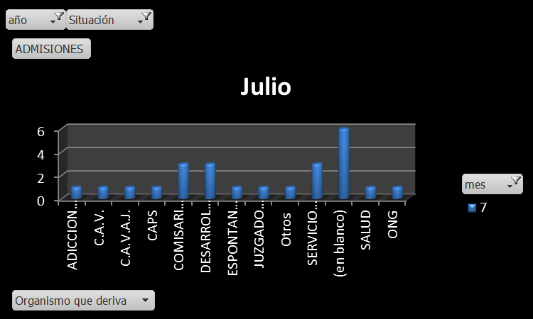

Organismos con los cuales se articuló
En el mes de Julio se articuló con 18 organismos de acuerdo a la necesidad y particularidad de cada caso.
Articulación | MES
ORG. DE ARTIC. | 7 | Total general
Admisión | 7 | 7
C.A.V.A.J. | 1 | 1
DESARROLLO SOCIAL | 1 | 1
JUZGADO de FAMILIA 2 | 2 | 2
SERVICIO LOCAL | 3 | 3
(en blanco)
Seguimiento | 9 | 9
C.A.J. | 1 | 1
C.A.V.A.J. | 1 | 1
DESARROLLO SOCIAL | 2 | 2
JUZGADO de FAMILIA 2 | 1 | 1
SERVICIO LOCAL | 3 | 3
(en blanco)
SALUD | 1 | 1
Tratamiento | 2 | 2
SERVICIO LOCAL | 2 | 2
(en blanco)
Total general | 18 | 18

